상품제안서
심플 4종 가죽케이스 손톱깎이세트 | 상품코드: S46322

 |  |  |  |  |  |  | 02-713-8555 | www.synergygift.co.kr
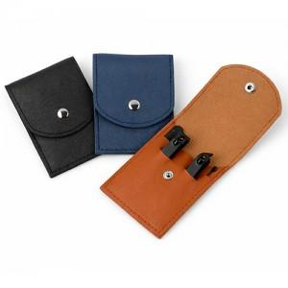 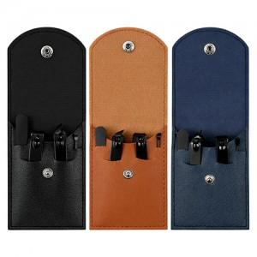 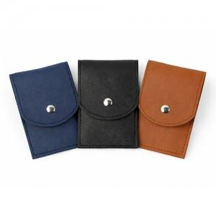

【상세/제작정보】 | <p><span style="font-size: 18.6667px;">※컬러인쇄 별도문의(사이즈에 따라 비용 편차 있습니다)</span>​</p>

【인쇄/포장옵션】 | 실크 / 포장불가능

【공급단가】 | 수량 | 500~ | 1,000~ | 3,000~ | 5,000~ | 10,000~
*VAT별도 | 단가 | 1,030원 | 970원 | 940원 | 900원 | 870원

【상품 URL】 | https://synergygift.co.kr:443/src/goods_detail.php?gdno=46322

